原型对应羁绊组
英雄原型ID | 英雄羁绊组合ID | 英雄故事 | 背景图颜色
101400 | 10 |  | 4
102000 | 10 |  | 5
302000 | 10 |  | 2
101800 | 20 |  | 4
102100 | 20 |  | 2
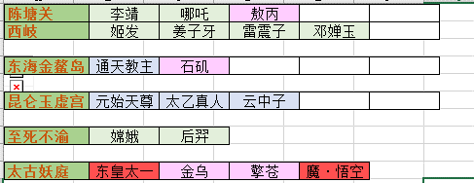
102200 | 20 |  | 5
101500 | 20 |  | 1
202000 | 30 |  | 2
301500 | 30 |  | 3
202100 | 40 |  | 2
202200 | 40 |  | 2
101600 | 50 |  | 3
101700 | 50 |  | 5
501200 | 60 |  | 5
301900 | 60 |  | 3
301800 | 60 |  | 5
500900 | 60 |  | 5
401000 | 70 |  | 4
401900 | 70 |  | 4
401400 | 70 |  | 2
201600 | 70 |  | 1
201700 | 70 |  | 5
501000 | 80 |  | 5
500700 | 80 |  | 2
501100 | 80 |  | 5
302400 | 80 |  | 3
401200 | 90 |  | 2
401300 | 90 |  | 5
500800 | 90 |  | 2
500600 | 90 |  | 5
501300 | 100 |  | 5
400900 | 100 |  | 2
201400 | 110 |  | 5
201500 | 110 |  | 2
201800 | 110 |  | 4
202300 | 110 |  | 2
202400 | 110 |  | 5
302100 | 120 |  | 3
301400 | 120 |  | 5
301700 | 120 |  | 2
301600 | 120 |  | 5
501400 | 130 |  | 3
302200 | 130 |  | 5 | f
102300 | 130 |  | 2
400600 | 140 |  | 4
400700 | 140 |  | 1
400800 | 140 |  | 5
402100 | 140 |  | 3
401500 | 150 |  | 4
401700 | 150 |  | 2
302300 | 160 |  | 3
401600 | 160 |  | 2
501500 | 160 |  | 5
501600 | 160 |  | 2
401800 | 160 |  | 4
600100 | 170 |  | 3
600200 | 170 |  | 5
600300 | 170 |  | 4
600400 | 170 |  | 2
600500 | 170 |  | 1
202500 | 180 |  | 1
501700 | 190 |  | 3
501800 | 190 |  | 5
101200 | 200 |  | 1
302200 | 200 |  | 2
101300 | 200 |  | 3

